상품제안서
LED 버드 터치식 무드등 & 블루투스스피커 | 상품코드: S38953

 |  |  |  |  |  |  | 02-713-8555 | www.synergygift.co.kr
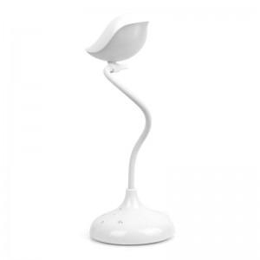

【상세/제작정보】 | 눈부심 방지 필터 선택과 자유로운 각도 조절이 가능하고 블루투스 스피커 기능이 있는 새 모양의 3단계 밝기 조절 무드등

【인쇄/포장옵션】 | 레이저 / 포장지포장

【공급단가】 | 수량 | 30~ | 100~ | 300~ | 500~ | 1,000~
*VAT별도 | 단가 | 16,250원 | 14,720원 | 14,370원 | 13,800원 | 13,220원

【상품 URL】 | https://www.synergygift.co.kr:443/src/goods_detail.php?gdno=38953

